別紙3 位置関係・施設写真
別紙３ 位置関係・施設写真

計画区域内におけるワーケーション施設の位置関係がわかる地図

ワーケーション施設
主な周遊ルート（徒歩）
主な周遊ルート（車）

大宰府天満宮
九州国立博物館
整備するワーケーション施設の現況写真
施設の外観写真、整備箇所の現況写真等を貼付してください 【必須】 ※ 適宜、枠を追加して写真等を貼付してください。

別紙7 情報発信
別紙７ 情報発信

事業完了までに整備する
既に整備されている
Ⅰ）対象となるワーケーション施設の所在を施設の周囲や外壁等に多言語により表示
 | 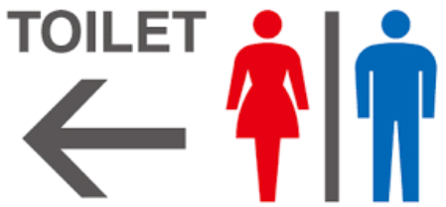

Ⅱ）施設の所在及び利用に際して必要な情報を地域で作成している多言語の散策マップやWEB等で発信
既に整備されている
今後、整備する計画がある

